土地案例
地块名称 | 城市 | 用地性质 | 建设用地面积(㎡) | 规划建筑面积(㎡) | 容积率 | 出让方式 | 截止日期 | 起始价(万元) | 成交价(万元) | 成交楼面价(元/㎡) | 溢价率 | 受让单位 | 土地星级
滨湖南路与南山大道交叉口西南侧 | 郑州市 | 住宅用地 | 45572.32 | 77472.94 | 大于1并且小于1.7 | 挂牌 | 2020-02-21 | 8950.00 | 8950.00 | 1155.24 | 0.00 | 郑州中丞新田置业有限公司 | 4星
规划一路与规划三路交叉口东南侧 | 郑州市 | 住宅用地 | 39511.49 | 63218.38 | 大于1并且小于1.6 | 挂牌 | 2020-02-21 | 7900.00 | 7900.00 | 1249.64 | 0.00 | 郑州海尚置业有限公司 | 3星
新S314与规划三路交叉口东北侧 | 郑州市 | 住宅用地 | 21520.94 | 34433.50 | 大于1并且小于1.6 | 挂牌 | 2020-02-21 | 4230.00 | 4230.00 | 1228.45 | 0.00 | 郑州海尚置业有限公司 | 1星
五龙路与洞林路交叉口西北侧 | 郑州市 | 住宅用地 | 16990.13 | 33980.26 | 大于1并且小于2 | 挂牌 | 2020-02-21 | 3205.00 | 3205.00 | 943.19 | 0.00 | 郑州远新置业有限公司 | 3星
规划一路与规划四路交叉口西南侧 | 郑州市 | 住宅用地 | 38391.48 | 61426.37 | 大于1并且小于1.6 | 挂牌 | 2020-02-21 | 7745.00 | 7745.00 | 1260.85 | 0.00 | 郑州海尚置业有限公司 | 3星
白松路与规划一路交叉口西南侧 | 郑州市 | 住宅用地 | 23984.64 | 38375.42 | 大于1并且小于1.6 | 挂牌 | 2020-02-21 | 4815.00 | 4815.00 | 1254.71 | 0.00 | 河南瀚锐置业有限公司 | 4星
规划一路与规划三路交叉口东南侧 | 郑州市 | 住宅用地 | 38391.48 | 61426.37 | 大于1并且小于1.6 | 挂牌 | 2020-02-21 | 7700.00 | 7700.00 | 1253.52 | 0.00 | 郑州海尚置业有限公司 | 3星
滨湖南路与南山大道交叉口西南侧 | 郑州市 | 住宅用地 | 35367.20 | 60124.24 | 大于1并且小于1.7 | 挂牌 | 2020-02-21 | 6880.00 | 6880.00 | 1144.29 | 0.00 | 郑州中丞新田置业有限公司 | 4星
马米路与五龙路交叉口西南侧 | 郑州市 | 住宅用地 | 39813.04 | 71663.47 | 大于1并且小于1.8 | 挂牌 | 2020-02-12 | 8095.00 | 8095.00 | 1129.58 | 0.00 | 郑州新田万科房地产开发有限公司 | 4星
峪兴街与规划道路交叉口东北侧 | 郑州市 | 住宅用地 | 24605.46 | 44289.83 | 大于1并且小于1.8 | 挂牌 | 2020-02-12 | 4975.00 | 4975.00 | 1123.27 | 0.00 | 郑州新田万科房地产开发有限公司 | 3星
马米路与五龙路交叉口西南侧 | 郑州市 | 住宅用地 | 19580.24 | 35244.43 | 大于1并且小于1.8 | 挂牌 | 2020-02-12 | 3970.00 | 3970.00 | 1126.42 | 0.00 | 郑州新田万科房地产开发有限公司 | 4星
兴华路与汜河路交叉口西北侧 | 郑州市 | 住宅用地 | 31444.09 | 91187.86 | 大于1并且小于2.9 | 挂牌 | 2020-02-12 | 11250.00 | 11250.00 | 1233.72 | 0.00 | 郑州富田东方置业发展有限公司 | 3星
广武路与禹锡南一路交叉路东北侧 | 郑州市 | 住宅用地 | 10306.79 | 25766.98 | 大于1并且小于2.5 | 挂牌 | 2020-02-12 | 4265.00 | 4265.00 | 1655.22 | 0.00 | 荥阳市建海当代置业有限公司 | 4星
郑上路与紫荆路交叉口东北侧 | 郑州市 | 住宅用地 | 13413.58 | 42923.46 | 大于1并且小于3.2 | 挂牌 | 2020-02-12 | 5595.00 | 5595.00 | 1303.48 | 0.00 | 荥阳市城市投资开发有限责任公司 | 4星
兴华路与龙港路交叉口东南侧 | 郑州市 | 住宅用地 | 11100.78 | 27751.95 | 大于1并且小于2.5 | 挂牌 | 2020-01-08 | 3370.00 | 3370.00 | 1214.32 | 0.00 | 郑州瀚宇置业有限公司 | 3星
环湖南路与南山大道交叉口东北侧 | 郑州市 | 住宅用地 | 43880.92 | 78985.66 | 大于1并且小于1.8 | 挂牌 | 2020-01-08 | 8875.00 | 8875.00 | 1123.61 | 0.00 | 郑州中丞新田置业有限公司 | 3星
沿黄快速路与天伦大道交叉口东北侧 | 郑州市 | 住宅用地 | 32290.52 | 64581.04 | 大于1并且小于2 | 挂牌 | 2020-01-08 | 5370.00 | 5370.00 | 831.50 | 0.00 | 河南定德置业有限公司 | 1星
峪兴街与博学路交叉口东北侧 | 郑州市 | 住宅用地 | 22406.28 | 44812.56 | 大于1并且小于2 | 挂牌 | 2020-01-08 | 4200.00 | 4200.00 | 937.24 | 0.00 | 郑州新田万科房地产开发有限公司 | 3星
北大路与奥莱大道交叉口西南侧 | 郑州市 | 住宅用地 | 24278.32 | 43700.98 | 大于1并且小于1.8 | 挂牌 | 2020-01-08 | 4920.00 | 4920.00 | 1125.82 | 0.00 | 河南浩淇置业有限公司 | 3星
广武镇樊河村 | 郑州市 | 住宅用地 | 8659.82 | 21649.55 | 大于1并且小于2.5 | 挂牌 | 2020-01-08 | 1550.00 | 1550.00 | 715.95 | 0.00 | 郑州苏派置业有限公司 | 1星
规划道路与洞林路交叉口东北侧 | 郑州市 | 住宅用地 | 41569.41 | 83138.82 | 大于1并且小于2 | 挂牌 | 2020-01-08 | 7945.00 | 7945.00 | 955.62 | 0.00 | 郑州远新置业有限公司 | 3星
兴华路与龙港路交叉口西南侧 | 郑州市 | 住宅用地 | 5689.83 | 17069.49 | 大于1并且小于3 | 挂牌 | 2020-01-08 | 1955.00 | 1955.00 | 1145.31 | 0.00 | 郑州瀚宇置业有限公司 | 3星
规划四路与规划五街路交叉口东北侧 | 郑州市 | 住宅用地 | 25358.28 | 45644.90 | 大于1并且小于1.8 | 挂牌 | 2020-01-08 | 10375.00 | 10375.00 | 2272.98 | 0.00 | 河南融侨实业有限公司 | 2星
环湖南路与南山大道交叉口东北侧 | 郑州市 | 住宅用地 | 30766.00 | 55378.80 | 大于1并且小于1.8 | 挂牌 | 2020-01-08 | 6235.00 | 6235.00 | 1125.88 | 0.00 | 郑州中丞新田置业有限公司 | 3星
环湖南路与南山大道交叉口东北侧 | 郑州市 | 住宅用地 | 37625.89 | 67726.60 | 大于1并且小于1.8 | 挂牌 | 2020-01-08 | 7620.00 | 7620.00 | 1125.10 | 0.00 | 郑州中丞新田置业有限公司 | 3星
规划四街与规划七路交叉口西南侧 | 郑州市 | 住宅用地 | 30022.81 | 54041.06 | 大于1并且小于1.8 | 挂牌 | 2020-01-08 | 12305.00 | 12305.00 | 2276.96 | 0.00 | 河南融侨实业有限公司 | 2星
广武镇樊河村 | 郑州市 | 住宅用地 | 43627.73 | 109069.33 | 大于1并且小于2.5 | 挂牌 | 2020-01-08 | 7385.00 | 7385.00 | 677.09 | 0.00 | 郑州秦淮置业有限公司 | 1星
广武镇樊河村 | 郑州市 | 住宅用地 | 47249.61 | 118124.03 | 大于1并且小于2.5 | 挂牌 | 2020-01-08 | 8380.00 | 8380.00 | 709.41 | 0.00 | 郑州秦淮置业有限公司 | 1星
高山东路与龙港路交叉口东北侧 | 郑州市 | 住宅用地 | 27993.68 | 78382.30 | 大于1并且小于2.8 | 挂牌 | 2020-01-08 | 8840.00 | 8840.00 | 1127.80 | 0.00 | 郑州瀚宇置业有限公司 | 4星
荥泽西一路与康体西路交叉口东北侧 | 郑州市 | 住宅用地 | 23695.74 | 63978.50 | 大于1并且小于2.7 | 挂牌 | 2019-12-23 | 13480.00 | 13480.00 | 2106.96 | 0.00 | 深业沙河(集团)有限公司 | 1星
康体西路与荥泽西一路交叉口西北侧 | 郑州市 | 住宅用地 | 40692.92 | 81385.84 | 大于1并且小于2 | 挂牌 | 2019-12-23 | 20480.00 | 20480.00 | 2516.40 | 0.00 | 深业沙河(集团)有限公司 | 1星
健康大道路与荥泽西一路交叉口西南侧 | 郑州市 | 住宅用地 | 10276.67 | 27747.01 | 大于1并且小于2.7 | 挂牌 | 2019-12-23 | 5845.00 | 5845.00 | 2106.53 | 0.00 | 深业沙河(集团)有限公司 | 1星
康体西路与荥泽西二路交叉口西南侧 | 郑州市 | 住宅用地 | 46328.38 | 83391.08 | 大于1并且小于1.8 | 挂牌 | 2019-12-23 | 22315.00 | 22315.00 | 2675.94 | 0.00 | 深业沙河(集团)有限公司 | 1星
荥泽西二路与悦来西路交叉口西北侧 | 郑州市 | 住宅用地 | 4344.10 | 7819.38 | 大于1并且小于1.8 | 挂牌 | 2019-12-23 | 2095.00 | 2095.00 | 2679.23 | 0.00 | 深业沙河(集团)有限公司 | 2星
三公路与康泰路交叉口西北侧 | 郑州市 | 住宅用地 | 14509.42 | 46430.14 | 大于1并且小于3.2 | 挂牌 | 2019-12-18 | 5425.00 | 5425.00 | 1168.42 | 0.00 | 荥阳盈泰房地产有限公司 | 4星
滨河路与梨花路交叉口西北侧 | 郑州市 | 住宅用地 | 28476.64 | 37019.63 | 大于1并且小于1.3 | 挂牌 | 2019-11-18 | 7300.00 | 7300.00 | 1971.93 | 0.00 | 永威 | 1星
梨花路与卧龙路交叉口西南侧 | 郑州市 | 住宅用地 | 24382.02 | 48764.04 | 大于1并且小于2 | 挂牌 | 2019-11-18 | 6795.00 | 6795.00 | 1393.44 | 0.00 | 永威 | 1星
健康大道与荥泽西二路交叉口西南侧 | 郑州市 | 住宅用地 | 25434.79 | 68673.93 | 大于1并且小于2.7 | 挂牌 | 2019-11-18 | 14460.00 | 17010.00 | 2476.92 | 17.63 | 沙河实业股份有限公司 | 2星
滨河路与槐花路交叉口东北侧 | 郑州市 | 住宅用地 | 6365.31 | 8274.90 | 大于1并且小于1.3 | 挂牌 | 2019-11-18 | 1570.00 | 1570.00 | 1897.29 | 0.00 | 永威 | 1星
汜河路与飞龙路交叉口东北侧 | 郑州市 | 住宅用地 | 34173.50 | 85433.75 | 大于1并且小于2.5 | 挂牌 | 2019-11-18 | 14025.00 | 14025.00 | 1641.61 | 0.00 | 郑州春晨源城镇置业有限公司 | 3星
槐花路与卧龙路交叉口东南侧 | 郑州市 | 住宅用地 | 15172.36 | 30344.72 | 大于1并且小于2 | 挂牌 | 2019-11-18 | 4255.00 | 4255.00 | 1402.22 | 0.00 | 永威 | 3星
滨河路与梨花路交叉口东北侧 | 郑州市 | 住宅用地 | 21201.29 | 27561.68 | 大于1并且小于1.3 | 挂牌 | 2019-11-18 | 5530.00 | 5530.00 | 2006.41 | 0.00 | 永威 | 1星
滨河路与梨花路交叉口东北侧 | 郑州市 | 住宅用地 | 38384.49 | 49899.84 | 大于1并且小于1.3 | 挂牌 | 2019-11-18 | 9810.00 | 9810.00 | 1965.94 | 0.00 | 永威 | 1星
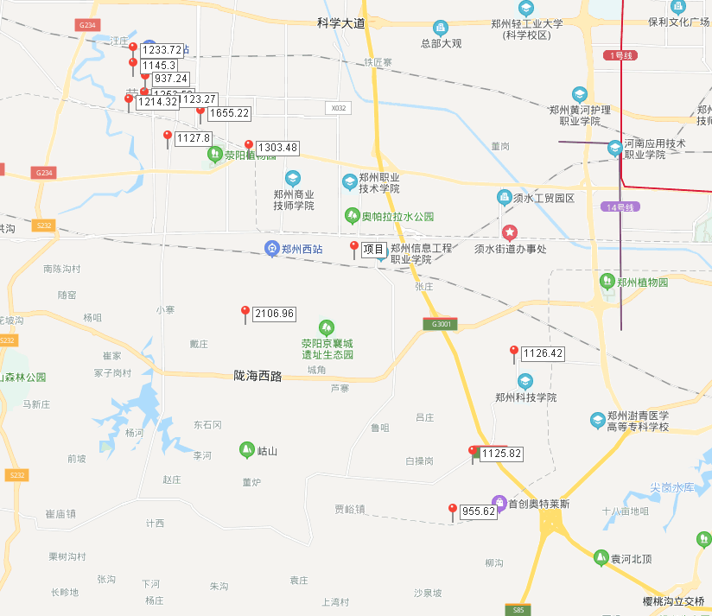
广武镇张垌村 | 郑州市 | 住宅用地 | 32197.60 | 80494.00 | 大于1并且小于2.5 | 挂牌 | 2019-10-11 | 5280.00 | 5280.00 | 655.95 | 0.00 | 郑州德蓝置业有限公司 | 3星
广武镇樊河村 | 郑州市 | 住宅用地 | 36430.39 | 91075.98 | 大于1并且小于2.5 | 挂牌 | 2019-10-11 | 5950.00 | 5950.00 | 653.29 | 0.00 | 郑州秦淮置业有限公司 | 1星
站南路与织机路交叉口西南侧 | 郑州市 | 住宅用地 | 39074.61 | 113316.37 | 大于1并且小于2.9 | 挂牌 | 2019-10-11 | 18260.00 | 18260.00 | 1611.42 | 0.00 | 郑州悦江房地产开发有限公司 | 4星
峪兴街与规划道路交叉口东南侧 | 郑州市 | 住宅用地 | 46842.51 | 93685.02 | 大于1并且小于2 | 挂牌 | 2019-10-11 | 8375.00 | 8375.00 | 893.95 | 0.00 | 郑州新田万科房地产开发有限公司 | 3星
五龙路与搏学路交叉口西北侧 | 郑州市 | 住宅用地 | 33006.40 | 66012.80 | 大于1并且小于2 | 挂牌 | 2019-10-11 | 5765.00 | 5765.00 | 873.32 | 0.00 | 郑州新田万科房地产开发有限公司 | 5星
广武镇樊河村 | 郑州市 | 住宅用地 | 33783.81 | 67567.62 | 大于1并且小于2 | 挂牌 | 2019-10-11 | 5200.00 | 5200.00 | 769.60 | 0.00 | 郑州德蓝置业有限公司 | 1星
广武镇张垌村 | 郑州市 | 住宅用地 | 13853.00 | 30476.60 | 大于1并且小于2.2 | 挂牌 | 2019-10-11 | 2140.00 | 2140.00 | 702.17 | 0.00 | 郑州德蓝置业有限公司 | 3星
广武镇张垌村 | 郑州市 | 住宅用地 | 3931.64 | 7863.28 | 大于1并且小于2 | 挂牌 | 2019-10-11 | 590 | 590 | 750.32 | 0 | 郑州苏派置业有限公司 | 2星
广武镇樊河村 | 郑州市 | 住宅用地 | 3338.48 | 6676.96 | 大于1并且小于2 | 挂牌 | 2019-10-11 | 505 | 505 | 756.33 | 0 | 郑州德蓝置业有限公司 | 1星
广武镇樊河村 | 郑州市 | 住宅用地 | 11002.05 | 22004.1 | 大于1并且小于2 | 挂牌 | 2019-10-11 | 1735 | 1735 | 788.49 | 0 | 郑州德蓝置业有限公司 | 1星
广武镇张垌村 | 郑州市 | 住宅用地 | 7244.84 | 18112.1 | 大于1并且小于2.5 | 挂牌 | 2019-10-11 | 1180 | 1180 | 651.5 | 0 | 郑州蓝迅置业有限公司 | 3星
广武镇张垌村 | 郑州市 | 住宅用地 | 7734.75 | 15469.5 | 大于1并且小于2 | 挂牌 | 2019-10-11 | 1160 | 1160 | 749.86 | 0 | 郑州苏派置业有限公司 | 3星
广武镇张垌村 | 郑州市 | 住宅用地 | 26539.57 | 66348.93 | 大于1并且小于2.5 | 挂牌 | 2019-10-11 | 4305 | 4305 | 648.84 | 0 | 郑州蓝迅置业有限公司 | 3星
五龙路与搏学路交叉口西南侧 | 郑州市 | 住宅用地 | 19092.98 | 38185.96 | 大于1并且小于2 | 挂牌 | 2019-10-11 | 3405 | 3405 | 891.69 | 0 | 郑州远新置业有限公司 | 5星
广武镇樊河村 | 郑州市 | 住宅用地 | 3254.78 | 7160.52 | 大于1并且小于2.2 | 挂牌 | 2019-10-11 | 515 | 515 | 719.22 | 0 | 郑州德蓝置业有限公司 | 1星
广武镇樊河村 | 郑州市 | 住宅用地 | 10389.36 | 20778.72 | 大于1并且小于2 | 挂牌 | 2019-10-11 | 1570 | 1570 | 755.58 | 0 | 郑州中乔房地产开发有限公司 | 1星
飞龙路与合欢路交叉口东北侧 | 郑州市 | 住宅用地 | 38300.2 | 111070.58 | 大于1并且小于2.9 | 挂牌 | 2019-10-11 | 18225 | 18225 | 1640.84 | 0 | 郑州悦江房地产开发有限公司 | 4星
塔山东路与泽众路交叉口东北侧 | 郑州市 | 住宅用地 | 30250.54 | 75626.35 | 1.0＜far＜2.5 | 挂牌 | 2019-08-22 | 10675 | 11830 | 1564.26 | 10.82 | 荥阳绿元置业有限公司 | 4星
飞龙路与康体西路交叉口东北侧 | 郑州市 | 住宅用地 | 31373.18 | 62746.36 | 1.0＜far＜2.0 | 挂牌 | 2019-08-22 | 14350 | 15175 | 2418.46 | 5.75 | 河南永丰乐健实业有限公司 | 4星
京城路与工业东路交叉口西北侧 | 郑州市 | 住宅用地 | 29395.73 | 58791.46 | 1.0＜far＜2.0 | 挂牌 | 2019-08-22 | 4145 | 8285 | 1409.22 | 99.88 | 郑州川达房地产开发有限公司 | 4星
荥泽东一路与康体西路交叉口东北侧 | 郑州市 | 住宅用地 | 8560.46 | 17120.92 | 1.0＜far＜2.0 | 挂牌 | 2019-08-22 | 4145 | 4145 | 2421.01 | 0 | 河南永丰乐健实业有限公司 | 3星
高山路与站南路交叉口东南侧 | 郑州市 | 住宅用地 | 28791.83 | 83496.31 | 1.0＜far＜2.9 | 挂牌 | 2019-08-22 | 10675 | 10675 | 1278.5 | 0 | 郑州富田东方置业发展有限公司 | 3星
塔山东路与泽众路交叉口西南侧 | 郑州市 | 住宅用地 | 35802.01 | 89505.03 | 1.0＜far＜2.5 | 挂牌 | 2019-08-22 | 11655 | 13570 | 1516.11 | 16.43 | 荥阳绿元置业有限公司 | 5星
塔山南路与中原西路交叉口东北侧 | 郑州市 | 住宅用地 | 18453.45 | 46133.63 | 1.0＜far＜2.5 | 挂牌 | 2019-08-22 | 6935 | 6935 | 1503.24 | 0 | 荥阳绿元置业有限公司 | 4星
塔山南路与泽众路交叉口东南侧 | 郑州市 | 住宅用地 | 37422.86 | 93557.15 | 1.0＜far＜2.5 | 挂牌 | 2019-08-22 | 8285 | 14350 | 1533.81 | 73.2 | 荥阳绿元置业有限公司 | 4星
繁荣街与广武路交叉口东南侧 | 郑州市 | 住宅用地 | 3254.34 | 6508.68 | 大于1并且小于2 | 挂牌 | 2019-06-24 | 1185 | 1535 | 2358.38 | 29.54 | 郑州尧佐置业有限公司 | 4星
京城东一路与健康大道交叉口西北侧 | 郑州市 | 住宅用地 | 28135.58 | 70338.95 | 大于1并且小于2.5 | 挂牌 | 2019-06-24 | -- | 15255 | 2168.78 | -- | 郑州中科亿霖置业有限公司 | 2星
京城南路与健康大道交叉口东北侧 | 郑州市 | 住宅用地 | 25654.07 | 64135.18 | 大于1并且小于2.5 | 挂牌 | 2019-06-24 | -- | 13910 | 2168.86 | -- | 郑州中科亿霖置业有限公司 | 1星
健康北一路与棋源路交叉口西北侧 | 郑州市 | 住宅用地 | 34339.28 | 85848.2 | 大于1并且小于2.5 | 挂牌 | 2019-06-24 | -- | 18615 | 2168.36 | -- | 荥阳市清联置业有限公司 | 4星
广武路与禹锡南一路交叉口东北侧 | 郑州市 | 住宅用地 | 10558.67 | 26396.68 | 大于1并且小于2.5 | 挂牌 | 2019-06-24 | 4095 | 4095 | 1551.32 | 0 | 荥阳市建海当代置业有限公司 | 4星
规划一路与白松北路交叉口西南侧 | 郑州市 | 住宅用地 | 10956.24 | 17529.98 | 大于1并且小于1.6 | 挂牌 | 2019-06-24 | -- | 1989 | 1134.63 | -- | 河南瀚锐置业有限公司 | 3星
商隐西路与健康大道交叉口西北侧 | 郑州市 | 住宅用地 | 46690.5 | 116726.3 | 大于1并且小于2.5 | 挂牌 | 2019-06-24 | 29944.29 | 29944.29 | 2565.34 | 0 | 河南雅同置业有限公司 | 3星
规划二路与白松北路交叉口东北侧 | 郑州市 | 住宅用地 | 47581.83 | 85647.29 | 大于1并且小于1.8 | 挂牌 | 2019-06-24 | -- | 8993 | 1050 | -- | 河南瀚锐置业有限公司 | 3星
织机南路与泽众路交叉口东南侧 | 郑州市 | 住宅用地 | 23931.66 | 52649.65 | 大于1并且小于2.2 | 挂牌 | 2019-05-27 | 10016 | 10016 | 1902.39 | 0 | 河南正泰置业有限公司 | 4星
桃贾路与昌蒲路交叉口西北侧 | 郑州市 | 住宅用地 | 33171.72 | 92880.82 | 大于1并且小于2.8 | 挂牌 | 2019-05-27 | -- | 18312 | 1971.55 | -- | 河南金隆悦房地产开发有限公司 | 3星
桃贾路与昌蒲路交叉口西北侧 | 郑州市 | 住宅用地 | 25736.94 | 72063.43 | 大于1并且小于2.8 | 挂牌 | 2019-05-27 | 14208 | 14208 | 1971.59 | 0 | 河南金隆悦房地产开发有限公司 | 3星
桃贾路与昌蒲路交叉口西北侧 | 郑州市 | 住宅用地 | 42182.32 | 118110.5 | 大于1并且小于2.8 | 挂牌 | 2019-05-27 | -- | 23283 | 1971.28 | -- | 河南金隆悦房地产开发有限公司 | 3星
荷苑路与规划四路交叉口西南侧 | 郑州市 | 住宅用地 | 30039.01 | 36046.81 | 大于1并且小于1.2 | 挂牌 | 2019-05-27 | -- | 11625 | 3224.96 | -- | 郑州新华博置业有限公司 | 3星
荷苑路与规划四路交叉口西北侧 | 郑州市 | 住宅用地 | 19863.65 | 23836.38 | 大于1并且小于1.2 | 挂牌 | 2019-05-27 | 7688 | 7688 | 3225.32 | 0 | 郑州新华博置业有限公司 | 3星
健康大道与织机路交叉口西南侧 | 郑州市 | 住宅用地 | 26947.11 | 53894.22 | 大于1并且小于2 | 挂牌 | 2019-03-25 | 12555 | 12855 | 2385.23 | 2.39 | 河南永丰建设开发集团有限公司 | 3星
站南路与荥泽大道交叉口东南侧 | 郑州市 | 住宅用地 | 42423.06 | 123026.87 | 大于1并且小于2.9 | 挂牌 | 2019-03-25 | 16220 | 38120 | 3098.51 | 135.02 | 郑州金科百俊房地产开发有限公司 | 3星
商隐西路与健康大道交叉口西北侧 | 郑州市 | 住宅用地 | 48411.52 | 121028.8 | 大于1并且小于2.5 | 挂牌 | 2019-03-25 | 30500 | 32300 | 2668.78 | 5.9 | 郑州舜鸿房地产开发有限公司 | 3星
滨湖南路与奥莱大道交叉口西北侧 | 郑州市 | 住宅用地 | 15634.92 | 18761.9 | 大于1并且小于1.2 | 挂牌 | 2019-03-25 | 2120 | 2120 | 1129.95 | 0 | 郑州翰锋置业有限公司 | 4星
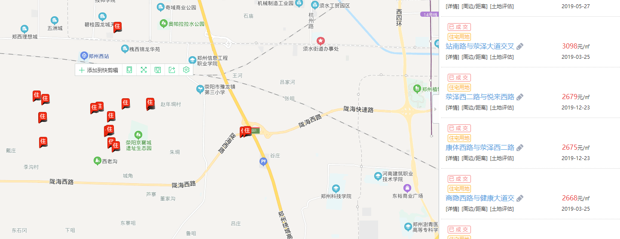
荥泽东一路与健康大道交叉口东南侧 | 郑州市 | 住宅用地 | 36669.56 | 73339.12 | 大于1并且小于2 | 挂牌 | 2019-03-25 | 17080 | 19330 | 2635.69 | 13.17 | 河南永丰建设开发集团有限公司 | 2星
滨湖南路与奥莱大道交叉口西北侧 | 郑州市 | 住宅用地 | 18253.06 | 21903.67 | 大于1并且小于1.2 | 挂牌 | 2019-03-25 | 2475 | 2475 | 1129.95 | 0 | 郑州翰锋置业有限公司 | 3星
荥泽东一路与康体西路交叉口东北侧 | 郑州市 | 住宅用地 | 35983.34 | 71966.68 | 大于1并且小于2 | 挂牌 | 2019-03-25 | 16760 | 18410 | 2558.13 | 9.84 | 河南永丰建设开发集团有限公司 | 3星
塔山路与新民街交叉口西北侧 | 郑州市 | 住宅用地 | 15319.17 | 41361.76 | 大于1并且小于2.7 | 挂牌 | 2018-12-24 | 4731.13 | 4731.13 | 1143.83 | 0 | 河南鑫龙置业有限公司 | 3星
塔山路与王村路交叉口东南侧 | 郑州市 | 住宅用地 | 23566.48 | 58916.2 | 大于1.1并且小于2.5 | 挂牌 | 2018-12-24 | 8940 | 8940 | 1517.41 | 0 | 荥阳鑫苑置业有限公司 | 4星
G234与陇海西路交叉口东北侧 | 郑州市 | 住宅用地 | 27614.06 | 30375.47 | 大于1并且小于1.1 | 挂牌 | 2018-12-24 | 6686 | 6686 | 2201.11 | 0 | 河南申金置业有限公司 | 2星
中原西路与荥贾路交叉口西北侧 | 郑州市 | 住宅用地 | 31877.26 | 89256.33 | 大于1并且小于2.8 | 挂牌 | 2018-12-24 | 11380 | 11380 | 1274.98 | 0 | 郑州春晨源城镇置业有限公司 | 4星
广武镇霸王城村 | 郑州市 | 住宅用地 | 32895 | 65790 | 大于1并且小于2 | 挂牌 | 2018-12-24 | 4843 | 4843 | 736.12 | 0 | 郑州天伦湖谷房地产开发有限公司 | 1星
塔山路与汜河路交叉口西北侧 | 郑州市 | 住宅用地 | 7541.91 | 24134.11 | 大于1并且小于3.2 | 挂牌 | 2018-12-24 | 2608.01 | 2608.01 | 1080.64 | 0 | 河南鑫龙置业有限公司 | 3星
G234与陇海西路交叉口东北侧 | 郑州市 | 住宅用地 | 36036.77 | 39640.45 | 大于1并且小于1.1 | 挂牌 | 2018-12-24 | 8725 | 8725 | 2201.03 | 0 | 河南申金置业有限公司 | 2星
广武路与龙港路交叉口西北侧 | 郑州市 | 住宅用地 | 26030.37 | 65075.93 | 大于1.1并且小于2.5 | 挂牌 | 2018-12-24 | 9870 | 9870 | 1516.69 | 0 | 荥阳鑫苑置业有限公司 | 4星
广武镇霸王城村 | 郑州市 | 住宅用地 | 49973.17 | 99946.34 | 大于1并且小于2 | 挂牌 | 2018-12-24 | 7390 | 7390 | 739.39 | 0 | 郑州天伦湖谷房地产开发有限公司 | 1星
广武镇霸王城村 | 郑州市 | 住宅用地 | 37181.07 | 74362.14 | 大于1并且小于2 | 挂牌 | 2018-12-24 | 5500 | 5500 | 739.62 | 0 | 郑州天伦湖谷房地产开发有限公司 | 1星
广武镇张垌村 | 郑州市 | 住宅用地 | 16175.22 | 35585.48 | 大于1并且小于2.2 | 挂牌 | 2018-11-29 | 2140 | 2140 | 601.37 | 0 | 融信 | 2星

Sheet1
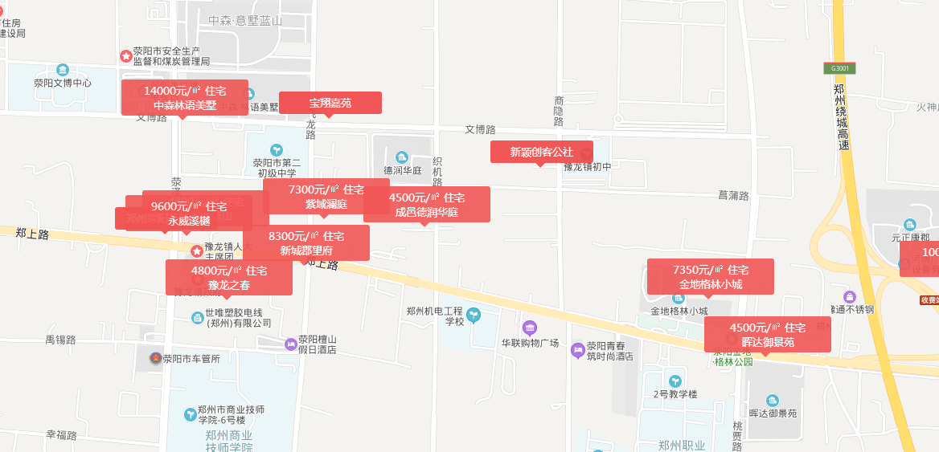

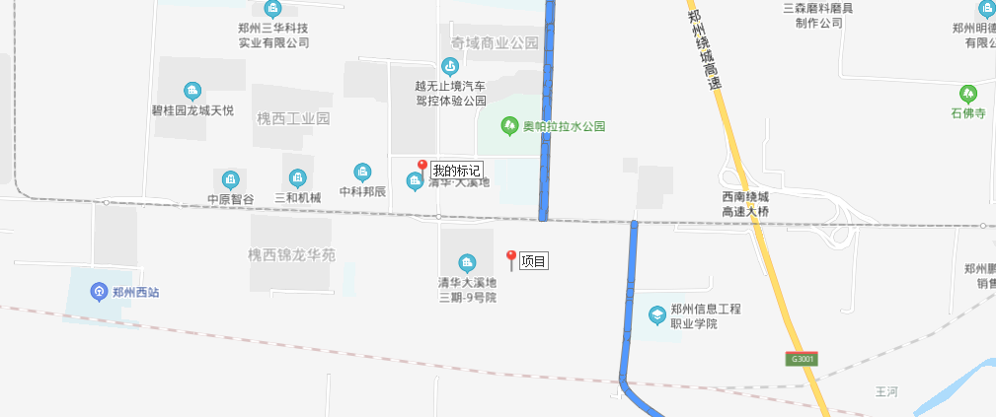

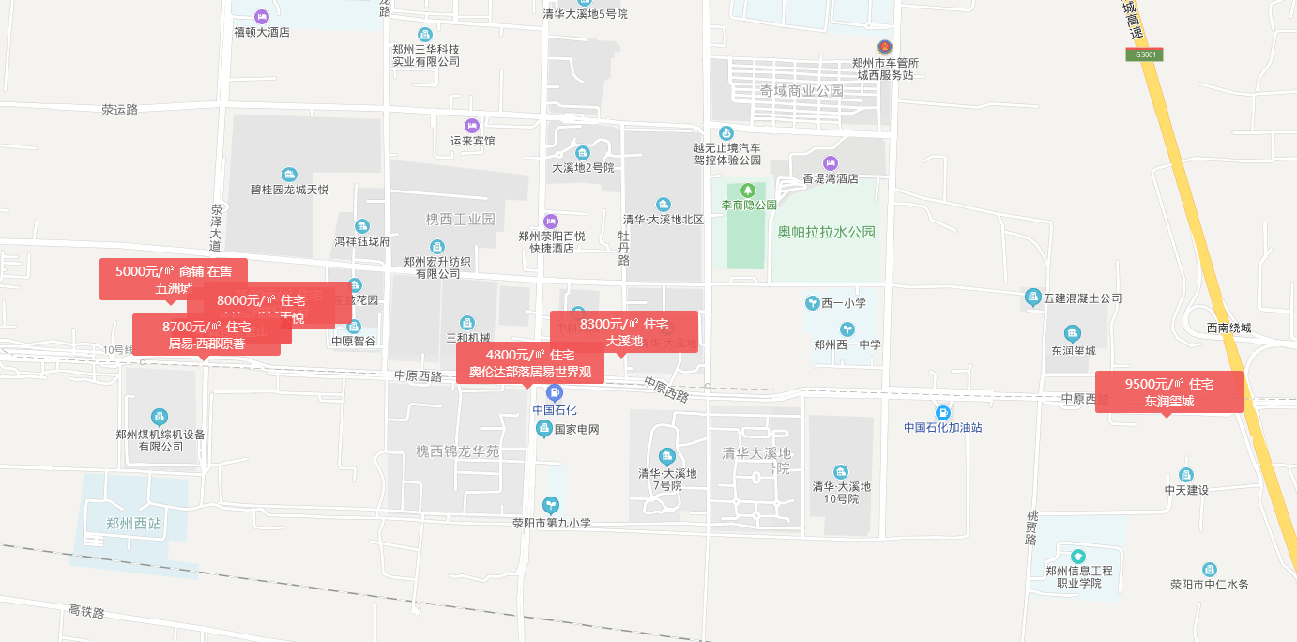

Sheet2
